野生鳥獣救護ドクターによる傷病鳥獣保護状況
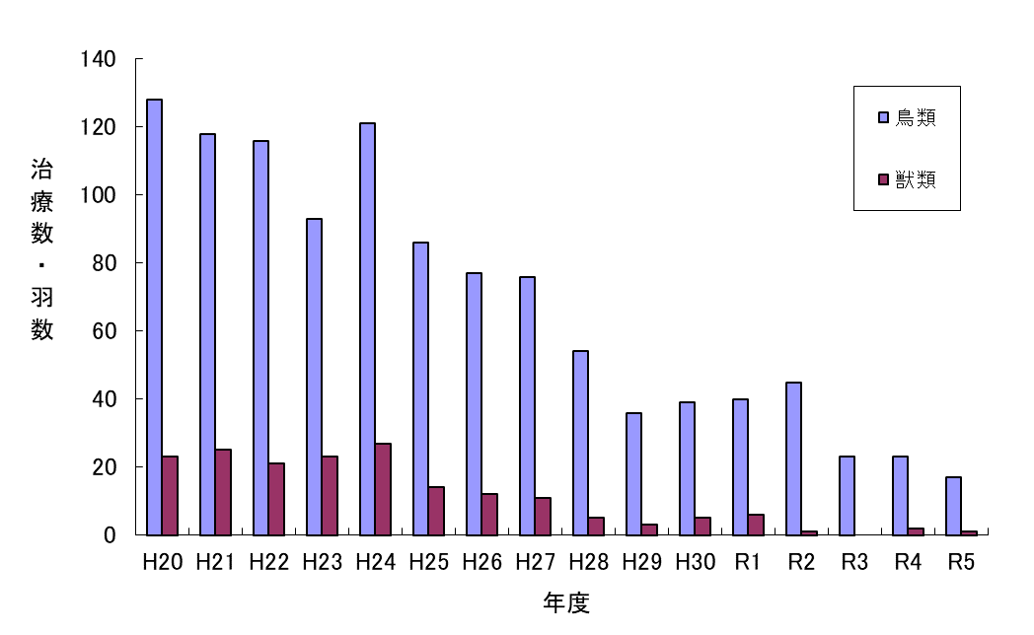
（７）野生鳥獣救護ドクターによる傷病鳥獣保護状況

